Tabelle1
Berechnung von Betonauslass oder Wechselbreite

Um Ihren Bedarf genau zu ermitteln, werden zunächst die erforderlichen Daten erhoben. Bitte messen Sie das T-Maß für den Dachaufbau sorgfältig. Dieses Maß erstreckt sich von der Oberkante der Dachlatten bis zur fertigen Innenfläche. Des Weiteren ist es wichtig, die Neigung Ihres Daches festzustellen, um die optimale Lösung für Ihre Bedürfnisse zu finden. Zusätzlich bitten wir Sie, die Größe der Dachfenster zu erheben, damit wir Ihre Anforderungen bestmöglich berücksichtigen können. Mit diesen Informationen können wir Ihnen eine maßgeschneiderte Lösung anbieten, die perfekt auf Ihre Bedürfnisse zugeschnitten ist.

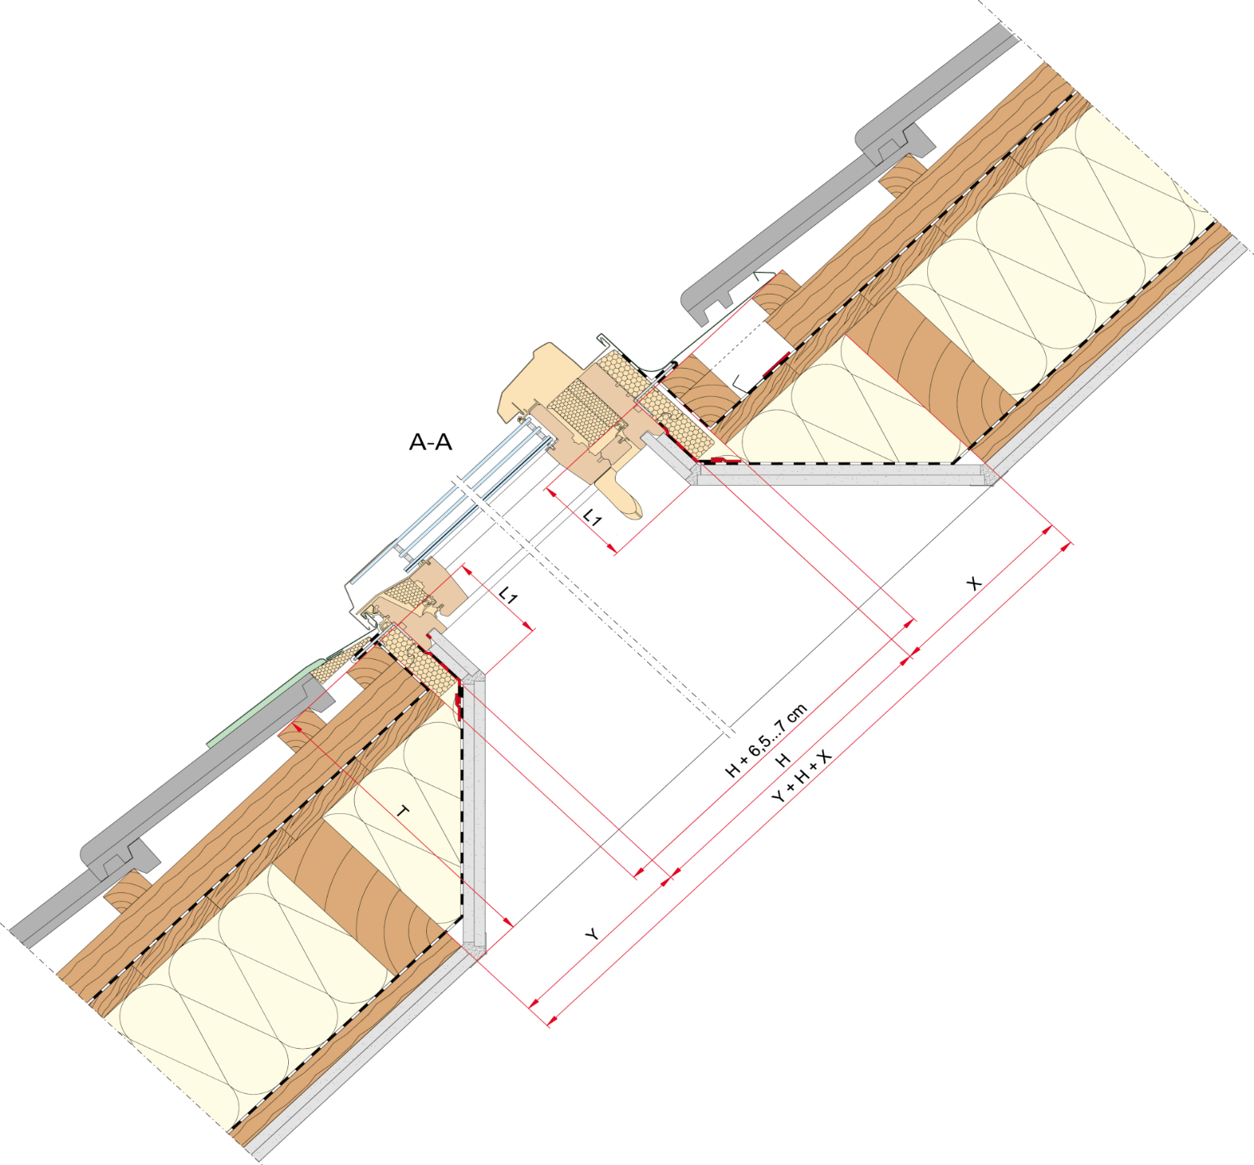 |  |  |  |  |  |  |  | 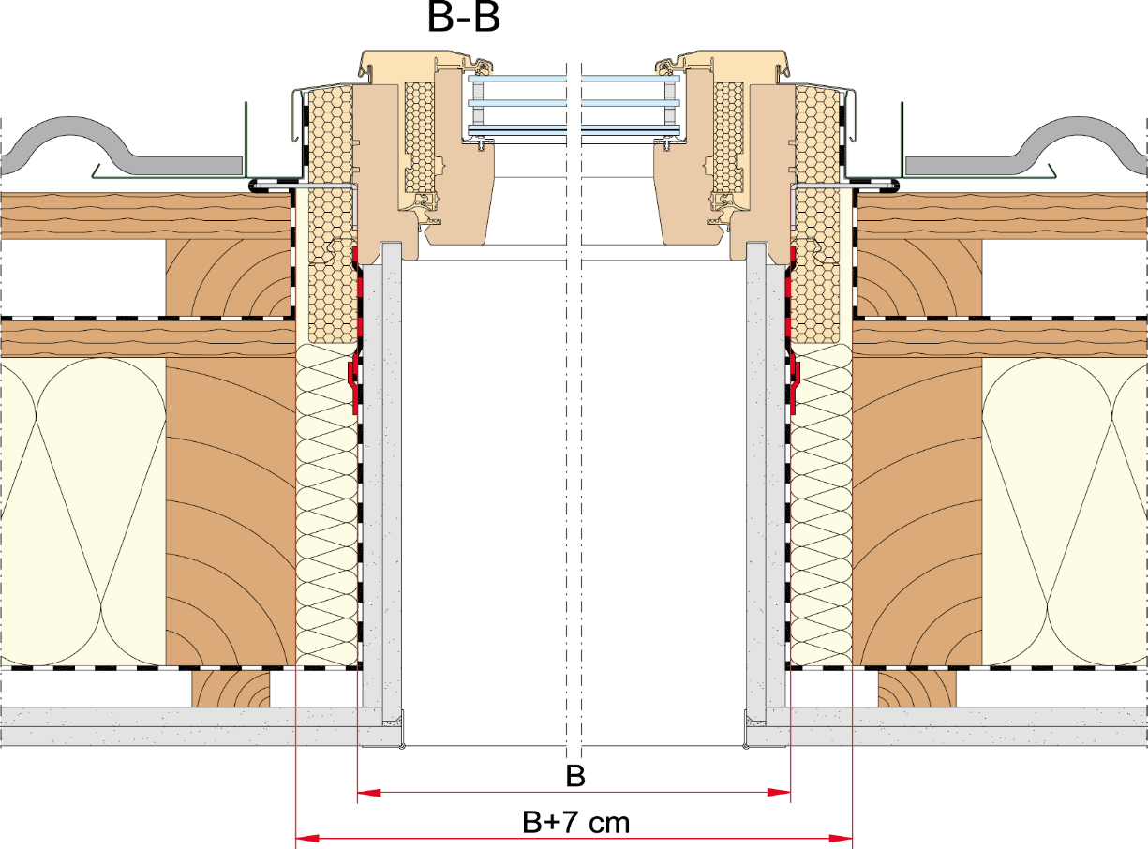

1) Bitte tragen Sie hier die benötigten Werte (in mm) ein:
Blendrahmenbreite | B: |  | mm
Blendrahmenhöhe | H: |  | mm
Dachaufbau Gesamt | T: |  | mm

2) Wählen Sie die passende Länge des Einstands abhängig der Baureihe des Dachfensters:

Qx: | L1 | 117 | mm
R6/R8/i8: | L1 | 110 | mm
R3/R4/R5/R7: | L1 | 82 | mm

Länge_Einstand | L1: | 110 | mm

3) Abhängig von der Dachneigung werden die entsprechenden Maße in der Tabelle unten angezeigt.

Dachneigung: | 15° | 20° | 25° | 30° | 35° | 40° | 45° | 50° | 55° | 60° | 65° | 70° | 75° | 80° | 85°
Länge X: | 411 mm | 302 mm | 236 mm | 191 mm | 157 mm | 131 mm | 110 mm | 92 mm | 77 mm | 64 mm | 51 mm | 40 mm | 29 mm | 19 mm | 10 mm
Länge Y: | 29 mm | 40 mm | 51 mm | 64 mm | 77 mm | 92 mm | 110 mm | 131 mm | 157 mm | 191 mm | 236 mm | 302 mm | 411 mm | 624 mm | 1257 mm
Länge Y + H + X: | 480 mm | 382 mm | 327 mm | 294 mm | 274 mm | 263 mm | 260 mm | 263 mm | 274 mm | 294 mm | 327 mm | 382 mm | 480 mm | 683 mm | 1307 mm
Breite für Wechsel B-B: | 70 mm

